6월근거자료
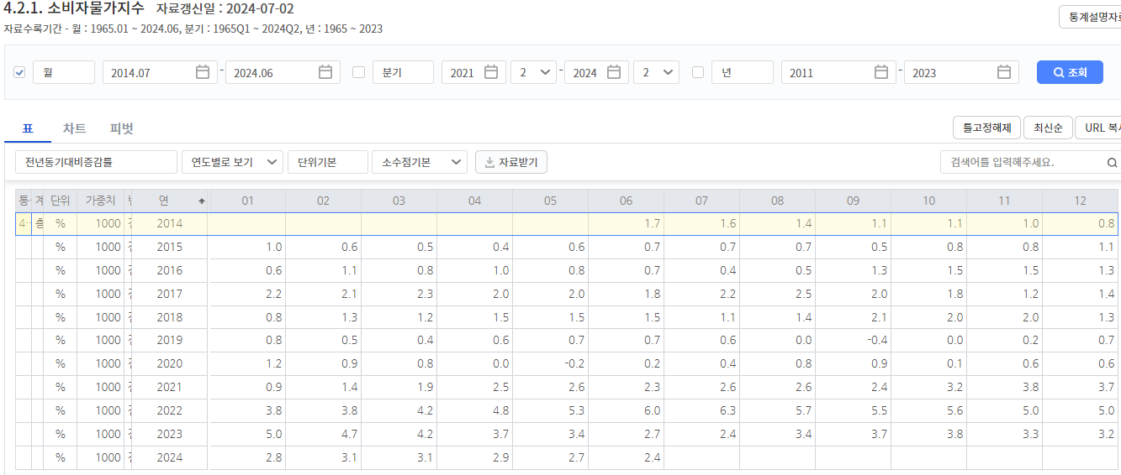
통계표 | 계정항목 | 단위 | 가중치 | 변환 | 연 | 01 | 02 | 03 | 04 | 05 | 06 | 07 | 08 | 09 | 10 | 11 | 12
4.2.1. 소비자물가지수 | 총지수 | % | 1000 | 전년동기대비증감률 | 2014 |  |  |  |  |  |  | 1.6 | 1.4 | 1.1 | 1.1 | 1 | 0.8
4.2.1. 소비자물가지수 | 총지수 | % | 1000 | 전년동기대비증감률 | 2015 | 1 | 0.6 | 0.5 | 0.4 | 0.6 | 0.7 | 0.7 | 0.7 | 0.5 | 0.8 | 0.8 | 1.1
4.2.1. 소비자물가지수 | 총지수 | % | 1000 | 전년동기대비증감률 | 2016 | 0.6 | 1.1 | 0.8 | 1 | 0.8 | 0.7 | 0.4 | 0.5 | 1.3 | 1.5 | 1.5 | 1.3
4.2.1. 소비자물가지수 | 총지수 | % | 1000 | 전년동기대비증감률 | 2017 | 2.2 | 2.1 | 2.3 | 2 | 2 | 1.8 | 2.2 | 2.5 | 2 | 1.8 | 1.2 | 1.4
4.2.1. 소비자물가지수 | 총지수 | % | 1000 | 전년동기대비증감률 | 2018 | 0.8 | 1.3 | 1.2 | 1.5 | 1.5 | 1.5 | 1.1 | 1.4 | 2.1 | 2 | 2 | 1.3
4.2.1. 소비자물가지수 | 총지수 | % | 1000 | 전년동기대비증감률 | 2019 | 0.8 | 0.5 | 0.4 | 0.6 | 0.7 | 0.7 | 0.6 | 0 | -0.4 | 0 | 0.2 | 0.7
4.2.1. 소비자물가지수 | 총지수 | % | 1000 | 전년동기대비증감률 | 2020 | 1.2 | 0.9 | 0.8 | 0 | -0.2 | 0.2 | 0.4 | 0.8 | 0.9 | 0.1 | 0.6 | 0.6
4.2.1. 소비자물가지수 | 총지수 | % | 1000 | 전년동기대비증감률 | 2021 | 0.9 | 1.4 | 1.9 | 2.5 | 2.6 | 2.3 | 2.6 | 2.6 | 2.4 | 3.2 | 3.8 | 3.7
4.2.1. 소비자물가지수 | 총지수 | % | 1000 | 전년동기대비증감률 | 2022 | 3.8 | 3.8 | 4.2 | 4.8 | 5.3 | 6 | 6.3 | 5.7 | 5.5 | 5.6 | 5 | 5
4.2.1. 소비자물가지수 | 총지수 | % | 1000 | 전년동기대비증감률 | 2023 | 5 | 4.7 | 4.2 | 3.7 | 3.4 | 2.7 | 2.4 | 3.4 | 3.7 | 3.8 | 3.3 | 3.2
4.2.1. 소비자물가지수 | 총지수 | % | 1000 | 전년동기대비증감률 | 2024 | 2.8 | 3.1 | 3.1 | 2.9 | 2.7 | 2.4

 |  |  |  |  |  | 1.92

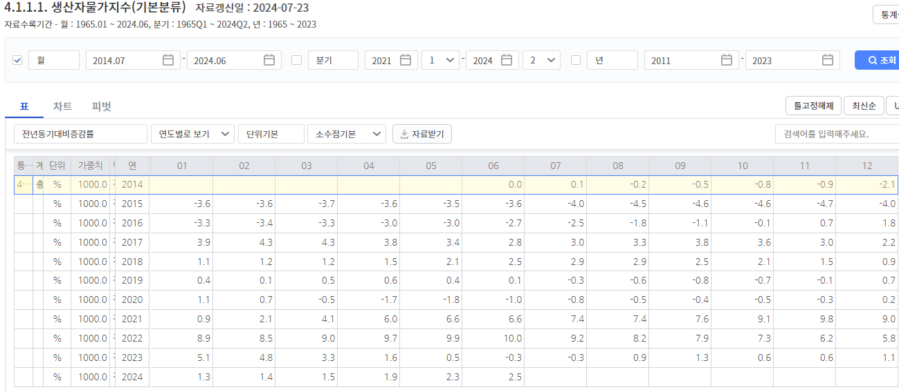
통계표 | 계정코드 | 단위 | 가중치 | 변환 | 연 | 01 | 02 | 03 | 04 | 05 | 06 | 07 | 08 | 09 | 10 | 11 | 12
4.1.1.1. 생산자물가지수(기본분류) | 총지수 | % | 1000 | 전년동기대비증감률 | 2014 |  |  |  |  |  |  | 0.1 | -0.2 | -0.5 | -0.8 | -0.9 | -2.1
4.1.1.1. 생산자물가지수(기본분류) | 총지수 | % | 1000 | 전년동기대비증감률 | 2015 | -3.6 | -3.6 | -3.7 | -3.6 | -3.5 | -3.6 | -4 | -4.5 | -4.6 | -4.6 | -4.7 | -4
4.1.1.1. 생산자물가지수(기본분류) | 총지수 | % | 1000 | 전년동기대비증감률 | 2016 | -3.3 | -3.4 | -3.3 | -3 | -3 | -2.7 | -2.5 | -1.8 | -1.1 | -0.1 | 0.7 | 1.8
4.1.1.1. 생산자물가지수(기본분류) | 총지수 | % | 1000 | 전년동기대비증감률 | 2017 | 3.9 | 4.3 | 4.3 | 3.8 | 3.4 | 2.8 | 3 | 3.3 | 3.8 | 3.6 | 3 | 2.2
4.1.1.1. 생산자물가지수(기본분류) | 총지수 | % | 1000 | 전년동기대비증감률 | 2018 | 1.1 | 1.2 | 1.2 | 1.5 | 2.1 | 2.5 | 2.9 | 2.9 | 2.5 | 2.1 | 1.5 | 0.9
4.1.1.1. 생산자물가지수(기본분류) | 총지수 | % | 1000 | 전년동기대비증감률 | 2019 | 0.4 | 0.1 | 0.5 | 0.6 | 0.4 | 0.1 | -0.3 | -0.6 | -0.8 | -0.7 | -0.1 | 0.7
4.1.1.1. 생산자물가지수(기본분류) | 총지수 | % | 1000 | 전년동기대비증감률 | 2020 | 1.1 | 0.7 | -0.5 | -1.7 | -1.8 | -1 | -0.8 | -0.5 | -0.4 | -0.5 | -0.3 | 0.2
4.1.1.1. 생산자물가지수(기본분류) | 총지수 | % | 1000 | 전년동기대비증감률 | 2021 | 0.9 | 2.1 | 4.1 | 6 | 6.6 | 6.6 | 7.4 | 7.4 | 7.6 | 9.1 | 9.8 | 9
4.1.1.1. 생산자물가지수(기본분류) | 총지수 | % | 1000 | 전년동기대비증감률 | 2022 | 8.9 | 8.5 | 9 | 9.7 | 9.9 | 10 | 9.2 | 8.2 | 7.9 | 7.3 | 6.2 | 5.8
4.1.1.1. 생산자물가지수(기본분류) | 총지수 | % | 1000 | 전년동기대비증감률 | 2023 | 5.1 | 4.8 | 3.3 | 1.6 | 0.5 | -0.3 | -0.3 | 0.9 | 1.3 | 0.6 | 0.6 | 1.1
4.1.1.1. 생산자물가지수(기본분류) | 총지수 | % | 1000 | 전년동기대비증감률 | 2024 | 1.3 | 1.4 | 1.5 | 1.9 | 2.3 | 2.5

 |  |  |  |  |  | 1.60

통계표 | 계정코드 | 단위 | 가중치 | 변환 | 연 | 01 | 02 | 03 | 04 | 05 | 06 | 07 | 08 | 09 | 10 | 11 | 12
4.1.1.3. 생산자물가지수(품목별) | 비주거용건물임대 | % | 26.8 | 전년동기대비증감률 | 2014 |  |  |  |  |  |  | 0.9 | 0.7 | 0.6 | 0.6 | 0.7 | 0.7
4.1.1.3. 생산자물가지수(품목별) | 비주거용건물임대 | % | 26.8 | 전년동기대비증감률 | 2015 | 0.9 | 0.9 | 1 | 1 | 0.9 | 1 | 0.8 | 0.4 | 0.4 | 0.4 | 0.3 | 0.3
4.1.1.3. 생산자물가지수(품목별) | 비주거용건물임대 | % | 26.8 | 전년동기대비증감률 | 2016 | 0.3 | 0.3 | 0.3 | 0.3 | 0.5 | 0.6 | 0.6 | 1.2 | 1.2 | 1.1 | 1.1 | 1
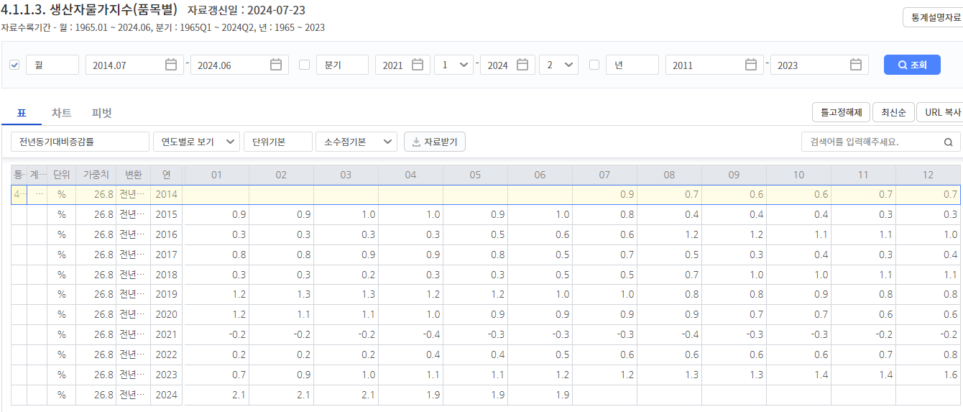
4.1.1.3. 생산자물가지수(품목별) | 비주거용건물임대 | % | 26.8 | 전년동기대비증감률 | 2017 | 0.8 | 0.8 | 0.9 | 0.9 | 0.8 | 0.5 | 0.7 | 0.5 | 0.3 | 0.4 | 0.3 | 0.4
4.1.1.3. 생산자물가지수(품목별) | 비주거용건물임대 | % | 26.8 | 전년동기대비증감률 | 2018 | 0.3 | 0.3 | 0.2 | 0.3 | 0.3 | 0.5 | 0.5 | 0.7 | 1 | 1 | 1.1 | 1.1
4.1.1.3. 생산자물가지수(품목별) | 비주거용건물임대 | % | 26.8 | 전년동기대비증감률 | 2019 | 1.2 | 1.3 | 1.3 | 1.2 | 1.2 | 1 | 1 | 0.8 | 0.8 | 0.9 | 0.8 | 0.8
4.1.1.3. 생산자물가지수(품목별) | 비주거용건물임대 | % | 26.8 | 전년동기대비증감률 | 2020 | 1.2 | 1.1 | 1.1 | 1 | 0.9 | 0.9 | 0.9 | 0.9 | 0.7 | 0.7 | 0.6 | 0.6
4.1.1.3. 생산자물가지수(품목별) | 비주거용건물임대 | % | 26.8 | 전년동기대비증감률 | 2021 | -0.2 | -0.2 | -0.2 | -0.4 | -0.3 | -0.3 | -0.3 | -0.4 | -0.3 | -0.3 | -0.2 | -0.2
4.1.1.3. 생산자물가지수(품목별) | 비주거용건물임대 | % | 26.8 | 전년동기대비증감률 | 2022 | 0.2 | 0.2 | 0.2 | 0.4 | 0.4 | 0.5 | 0.6 | 0.6 | 0.6 | 0.6 | 0.7 | 0.8
4.1.1.3. 생산자물가지수(품목별) | 비주거용건물임대 | % | 26.8 | 전년동기대비증감률 | 2023 | 0.7 | 0.9 | 1 | 1.1 | 1.1 | 1.2 | 1.2 | 1.3 | 1.3 | 1.4 | 1.4 | 1.6
4.1.1.3. 생산자물가지수(품목별) | 비주거용건물임대 | % | 26.8 | 전년동기대비증감률 | 2024 | 2.1 | 2.1 | 2.1 | 1.9 | 1.9 | 1.9

 |  |  |  |  |  | 0.73

조회판
지표기준일 | 2024-08-28 |  | ※ 소비자물가상승률: 매월 초 발표 |  |  |  |  |  | <주의사항>
조회기준일 | 2024-07-31 |  | ※ 생산자물가상승률: 내달 중순 발표 |  |  |  |  |  | ① 일반적으로 ECOS에서 발표하는 수치는 D+2월의 20일 이후에나 확정됨 (D+1월의 수치는 잠정수치로, 이후 수치 변동될 수 있음)
총계산월수 | 120 |  |  |  |  |  |  |  | :: 현재 조회되는 자료 중 가장 최근월 자료는 잠정수치일 가능성이 높음 (ex.6월 확정수치는 21년 7월수치가 나와야 알 수 있음)
지표시작일 | 2014-08-31 |  | 반올림적용 | 소수점 1째자리 |  |  |  |  | ② DCF Template는 무조건 가장 최근일자의 RATE를 불러오게 되어 있음 → 시즌 중에는 데이터 업데이트 하면 안됨
 |  |  |  | *조회사이트 개편되면서 소수점이 1자리까지만 표기됨
소비자물가상승률 | 1.93%
생산자물가상승률 | 1.62% |  | TRUE
임대료물가상승률 | 0.74% |  | 통계표 | 항목명1 | 변환 | 년＼월 | 01월 | 02월 | 03월 | 04월 | 05월 | 06월 | 07월 | 08월 | 09월 | 10월 | 11월 | 12월 | 년＼월 | 01월 | 02월 | 03월 | 04월 | 05월 | 06월 | 07월 | 08월 | 09월 | 10월 | 11월 | 12월 | 년＼월 | 01월 | 02월 | 03월 | 04월 | 05월 | 06월 | 07월 | 08월 | 09월 | 10월 | 11월 | 12월
 |  | 4.2.1. 소비자물가지수 | 소비자물가지수(2020=100) (전국) | 총지수 소비자 | 전년동기 대비증감률 | 2014 |  |  |  |  |  |  |  | 1.4 | 1.1 | 1.1 | 1.0 | 0.8 | 2014 |  |  |  |  |  |  |  | 2014-08-31 | 2014-09-30 | 2014-10-31 | 2014-11-30 | 2014-12-31 | 2014 |  |  |  |  |  |  |  | MIN
저장시트 생성하기(클릭)
 |  | 4.2.1. 소비자물가지수 |  |  |  | 2015 | 1.0 | 0.6 | 0.5 | 0.4 | 0.6 | 0.7 | 0.7 | 0.7 | 0.5 | 0.8 | 0.8 | 1.1 | 2015 | 2015-01-31 | 2015-02-28 | 2015-03-31 | 2015-04-30 | 2015-05-31 | 2015-06-30 | 2015-07-31 | 2015-08-31 | 2015-09-30 | 2015-10-31 | 2015-11-30 | 2015-12-31 | 2015
 |  | 4.2.1. 소비자물가지수 |  |  |  | 2016 | 0.6 | 1.1 | 0.8 | 1.0 | 0.8 | 0.7 | 0.4 | 0.5 | 1.3 | 1.5 | 1.5 | 1.3 | 2016 | 2016-01-31 | 2016-02-29 | 2016-03-31 | 2016-04-30 | 2016-05-31 | 2016-06-30 | 2016-07-31 | 2016-08-31 | 2016-09-30 | 2016-10-31 | 2016-11-30 | 2016-12-31 | 2016
 |  | 4.2.1. 소비자물가지수 |  |  |  | 2017 | 2.2 | 2.1 | 2.3 | 2.0 | 2.0 | 1.8 | 2.2 | 2.5 | 2.0 | 1.8 | 1.2 | 1.4 | 2017 | 2017-01-31 | 2017-02-28 | 2017-03-31 | 2017-04-30 | 2017-05-31 | 2017-06-30 | 2017-07-31 | 2017-08-31 | 2017-09-30 | 2017-10-31 | 2017-11-30 | 2017-12-31 | 2017
※소비자물가=급여인상률 |  | 4.2.1. 소비자물가지수 |  |  |  | 2018 | 0.8 | 1.3 | 1.2 | 1.5 | 1.5 | 1.5 | 1.1 | 1.4 | 2.1 | 2.0 | 2.0 | 1.3 | 2018 | 2018-01-31 | 2018-02-28 | 2018-03-31 | 2018-04-30 | 2018-05-31 | 2018-06-30 | 2018-07-31 | 2018-08-31 | 2018-09-30 | 2018-10-31 | 2018-11-30 | 2018-12-31 | 2018
※지표기준일=NMP 등록시 기준일 |  | 4.2.1. 소비자물가지수 |  |  |  | 2019 | 0.8 | 0.5 | 0.4 | 0.6 | 0.7 | 0.7 | 0.6 | 0.0 | -0.4 | 0.0 | 0.2 | 0.7 | 2019 | 2019-01-31 | 2019-02-28 | 2019-03-31 | 2019-04-30 | 2019-05-31 | 2019-06-30 | 2019-07-31 | 2019-08-31 | 2019-09-30 | 2019-10-31 | 2019-11-30 | 2019-12-31 | 2019
※조회기준일=실제 입력데이터 기준일 |  | 4.2.1. 소비자물가지수 |  |  |  | 2020 | 1.2 | 0.9 | 0.8 | 0.0 | -0.2 | 0.2 | 0.4 | 0.8 | 0.9 | 0.1 | 0.6 | 0.6 | 2020 | 2020-01-31 | 2020-02-29 | 2020-03-31 | 2020-04-30 | 2020-05-31 | 2020-06-30 | 2020-07-31 | 2020-08-31 | 2020-09-30 | 2020-10-31 | 2020-11-30 | 2020-12-31 | 2020
Ex) 평가기준일과 지표기준일 등 예시 |  | 4.2.1. 소비자물가지수 |  |  |  | 2021 | 0.9 | 1.4 | 1.9 | 2.5 | 2.6 | 2.3 | 2.6 | 2.6 | 2.4 | 3.2 | 3.8 | 3.7 | 2021 | 2021-01-31 | 2021-02-28 | 2021-03-31 | 2021-04-30 | 2021-05-31 | 2021-06-30 | 2021-07-31 | 2021-08-31 | 2021-09-30 | 2021-10-31 | 2021-11-30 | 2021-12-31 | 2021
(1) 9월평가용 지표작업은 8월 마무리함 |  | 4.2.1. 소비자물가지수 |  |  |  | 2022 | 3.8 | 3.8 | 4.2 | 4.8 | 5.3 | 6.0 | 6.3 | 5.7 | 5.5 | 5.6 | 5.0 | 5.0 | 2022 | 2022-01-31 | 2022-02-28 | 2022-03-31 | 2022-04-30 | 2022-05-31 | 2022-06-30 | 2022-07-31 | 2022-08-31 | 2022-09-30 | 2022-10-31 | 2022-11-30 | 2022-12-31 | 2022
(2) 8월까지 확인가능 지표는 7월까지임 |  | 4.2.1. 소비자물가지수 |  |  |  | 2023 | 5.0 | 4.7 | 4.2 | 3.7 | 3.4 | 2.7 | 2.4 | 3.4 | 3.7 | 3.8 | 3.3 | 3.2 | 2023 | 2023-01-31 | 2023-02-28 | 2023-03-31 | 2023-04-30 | 2023-05-31 | 2023-06-30 | 2023-07-31 | 2023-08-31 | 2023-09-30 | 2023-10-31 | 2023-11-30 | 2023-12-31 | 2023
(3) 하지만 그 7월지표는 잠정치임 |  | 4.2.1. 소비자물가지수 |  |  |  | 2024 | 2.8 | 3.1 | 3.1 | 2.9 | 2.7 | 2.4 | 2.6 |  |  |  |  |  | 2024 | 2024-01-31 | 2024-02-29 | 2024-03-31 | 2024-04-30 | 2024-05-31 | 2024-06-30 | 2024-07-31 |  |  |  |  |  | 2024 |  |  |  |  |  |  | MAX
(4) 결국 최근 확정지표는 6월까지임 |  |  | TRUE
(5) 평가기준일과 실제지표는 3개월 간격 |  |  | 통계표 | 항목명1 | 변환 | 년＼월 | 01월 | 02월 | 03월 | 04월 | 05월 | 06월 | 07월 | 08월 | 09월 | 10월 | 11월 | 12월 | 년＼월 | 01월 | 02월 | 03월 | 04월 | 05월 | 06월 | 07월 | 08월 | 09월 | 10월 | 11월 | 12월 | 년＼월 | 01월 | 02월 | 03월 | 04월 | 05월 | 06월 | 07월 | 08월 | 09월 | 10월 | 11월 | 12월
 |  | 4.1.1.1. 생산자물가지수(기본분류) | 생산자물가지수 (기본분류) (2015=100) | 총지수 생산자 | 전년동기 대비증감률 | 2014 |  |  |  |  |  |  |  | -0.2 | -0.5 | -0.8 | -0.9 | -2.1 | 2014 |  |  |  |  |  |  |  | 2014-08-31 | 2014-09-30 | 2014-10-31 | 2014-11-30 | 2014-12-31 | 2014 |  |  |  |  |  |  |  | MIN
★국민연금용 평가시 9월 지표기준일 |  | 4.1.1.1. 생산자물가지수(기본분류) |  |  |  | 2015 | -3.6 | -3.6 | -3.7 | -3.6 | -3.5 | -3.6 | -4.0 | -4.5 | -4.6 | -4.6 | -4.7 | -4.0 | 2015 | 2015-01-31 | 2015-02-28 | 2015-03-31 | 2015-04-30 | 2015-05-31 | 2015-06-30 | 2015-07-31 | 2015-08-31 | 2015-09-30 | 2015-10-31 | 2015-11-30 | 2015-12-31 | 2015
→ 조회기준일은 8월 |  | 4.1.1.1. 생산자물가지수(기본분류) |  |  |  | 2016 | -3.3 | -3.4 | -3.3 | -3.0 | -3.0 | -2.7 | -2.5 | -1.8 | -1.1 | -0.1 | 0.7 | 1.8 | 2016 | 2016-01-31 | 2016-02-29 | 2016-03-31 | 2016-04-30 | 2016-05-31 | 2016-06-30 | 2016-07-31 | 2016-08-31 | 2016-09-30 | 2016-10-31 | 2016-11-30 | 2016-12-31 | 2016
 |  | 4.1.1.1. 생산자물가지수(기본분류) |  |  |  | 2017 | 3.9 | 4.3 | 4.3 | 3.8 | 3.4 | 2.8 | 3.0 | 3.3 | 3.8 | 3.6 | 3.0 | 2.2 | 2017 | 2017-01-31 | 2017-02-28 | 2017-03-31 | 2017-04-30 | 2017-05-31 | 2017-06-30 | 2017-07-31 | 2017-08-31 | 2017-09-30 | 2017-10-31 | 2017-11-30 | 2017-12-31 | 2017
 |  | 4.1.1.1. 생산자물가지수(기본분류) |  |  |  | 2018 | 1.1 | 1.2 | 1.2 | 1.5 | 2.1 | 2.5 | 2.9 | 2.9 | 2.5 | 2.1 | 1.5 | 0.9 | 2018 | 2018-01-31 | 2018-02-28 | 2018-03-31 | 2018-04-30 | 2018-05-31 | 2018-06-30 | 2018-07-31 | 2018-08-31 | 2018-09-30 | 2018-10-31 | 2018-11-30 | 2018-12-31 | 2018
 |  | 4.1.1.1. 생산자물가지수(기본분류) |  |  |  | 2019 | 0.4 | 0.1 | 0.5 | 0.6 | 0.4 | 0.1 | -0.3 | -0.6 | -0.8 | -0.7 | -0.1 | 0.7 | 2019 | 2019-01-31 | 2019-02-28 | 2019-03-31 | 2019-04-30 | 2019-05-31 | 2019-06-30 | 2019-07-31 | 2019-08-31 | 2019-09-30 | 2019-10-31 | 2019-11-30 | 2019-12-31 | 2019
 |  | 4.1.1.1. 생산자물가지수(기본분류) |  |  |  | 2020 | 1.1 | 0.7 | -0.5 | -1.7 | -1.8 | -1.0 | -0.8 | -0.5 | -0.4 | -0.5 | -0.3 | 0.2 | 2020 | 2020-01-31 | 2020-02-29 | 2020-03-31 | 2020-04-30 | 2020-05-31 | 2020-06-30 | 2020-07-31 | 2020-08-31 | 2020-09-30 | 2020-10-31 | 2020-11-30 | 2020-12-31 | 2020
 |  | 4.1.1.1. 생산자물가지수(기본분류) |  |  |  | 2021 | 0.9 | 2.1 | 4.1 | 6.0 | 6.6 | 6.6 | 7.4 | 7.4 | 7.6 | 9.1 | 9.8 | 9.0 | 2021 | 2021-01-31 | 2021-02-28 | 2021-03-31 | 2021-04-30 | 2021-05-31 | 2021-06-30 | 2021-07-31 | 2021-08-31 | 2021-09-30 | 2021-10-31 | 2021-11-30 | 2021-12-31 | 2021
 |  | 4.1.1.1. 생산자물가지수(기본분류) |  |  |  | 2022 | 8.9 | 8.5 | 9.0 | 9.7 | 9.9 | 10.0 | 9.2 | 8.2 | 7.9 | 7.3 | 6.2 | 5.8 | 2022 | 2022-01-31 | 2022-02-28 | 2022-03-31 | 2022-04-30 | 2022-05-31 | 2022-06-30 | 2022-07-31 | 2022-08-31 | 2022-09-30 | 2022-10-31 | 2022-11-30 | 2022-12-31 | 2022
 |  | 4.1.1.1. 생산자물가지수(기본분류) |  |  |  | 2023 | 5.1 | 4.8 | 3.3 | 1.6 | 0.5 | -0.3 | -0.3 | 0.9 | 1.3 | 0.6 | 0.6 | 1.1 | 2023 | 2023-01-31 | 2023-02-28 | 2023-03-31 | 2023-04-30 | 2023-05-31 | 2023-06-30 | 2023-07-31 | 2023-08-31 | 2023-09-30 | 2023-10-31 | 2023-11-30 | 2023-12-31 | 2023
 |  | 4.1.1.1. 생산자물가지수(기본분류) |  |  |  | 2024 | 1.3 | 1.4 | 1.5 | 1.9 | 2.3 | 2.5 | 2.6 |  |  |  |  |  | 2024 | 2024-01-31 | 2024-02-29 | 2024-03-31 | 2024-04-30 | 2024-05-31 | 2024-06-30 | 2024-07-31 |  |  |  |  |  | 2024 |  |  |  |  |  |  | MAX
 |  |  | TRUE
 |  |  | 통계표 | 항목명1 | 변환 | 년＼월 | 01월 | 02월 | 03월 | 04월 | 05월 | 06월 | 07월 | 08월 | 09월 | 10월 | 11월 | 12월 | 년＼월 | 01월 | 02월 | 03월 | 04월 | 05월 | 06월 | 07월 | 08월 | 09월 | 10월 | 11월 | 12월 | 년＼월 | 01월 | 02월 | 03월 | 04월 | 05월 | 06월 | 07월 | 08월 | 09월 | 10월 | 11월 | 12월
 |  | 4.1.1.3. 생산자물가지수(품목별) | 생산자물가지수 (품목별) (2015=100) | 비주거용 건물임대 | 전년동기 대비증감률 | 2014 |  |  |  |  |  |  |  | 0.7 | 0.6 | 0.6 | 0.7 | 0.7 | 2014 |  |  |  |  |  |  |  | 2014-08-31 | 2014-09-30 | 2014-10-31 | 2014-11-30 | 2014-12-31 | 2014 |  |  |  |  |  |  |  | MIN
 |  | 4.1.1.3. 생산자물가지수(품목별) |  |  |  | 2015 | 0.9 | 0.9 | 1.0 | 1.0 | 0.9 | 1.0 | 0.8 | 0.4 | 0.4 | 0.4 | 0.3 | 0.3 | 2015 | 2015-01-31 | 2015-02-28 | 2015-03-31 | 2015-04-30 | 2015-05-31 | 2015-06-30 | 2015-07-31 | 2015-08-31 | 2015-09-30 | 2015-10-31 | 2015-11-30 | 2015-12-31 | 2015
 |  | 4.1.1.3. 생산자물가지수(품목별) |  |  |  | 2016 | 0.3 | 0.3 | 0.3 | 0.3 | 0.5 | 0.6 | 0.6 | 1.2 | 1.2 | 1.1 | 1.1 | 1.0 | 2016 | 2016-01-31 | 2016-02-29 | 2016-03-31 | 2016-04-30 | 2016-05-31 | 2016-06-30 | 2016-07-31 | 2016-08-31 | 2016-09-30 | 2016-10-31 | 2016-11-30 | 2016-12-31 | 2016
 |  | 4.1.1.3. 생산자물가지수(품목별) |  |  |  | 2017 | 0.8 | 0.8 | 0.9 | 0.9 | 0.8 | 0.5 | 0.7 | 0.5 | 0.3 | 0.4 | 0.3 | 0.4 | 2017 | 2017-01-31 | 2017-02-28 | 2017-03-31 | 2017-04-30 | 2017-05-31 | 2017-06-30 | 2017-07-31 | 2017-08-31 | 2017-09-30 | 2017-10-31 | 2017-11-30 | 2017-12-31 | 2017
 |  | 4.1.1.3. 생산자물가지수(품목별) |  |  |  | 2018 | 0.3 | 0.3 | 0.2 | 0.3 | 0.3 | 0.5 | 0.5 | 0.7 | 1.0 | 1.0 | 1.1 | 1.1 | 2018 | 2018-01-31 | 2018-02-28 | 2018-03-31 | 2018-04-30 | 2018-05-31 | 2018-06-30 | 2018-07-31 | 2018-08-31 | 2018-09-30 | 2018-10-31 | 2018-11-30 | 2018-12-31 | 2018
 |  | 4.1.1.3. 생산자물가지수(품목별) |  |  |  | 2019 | 1.2 | 1.3 | 1.3 | 1.2 | 1.2 | 1.0 | 1.0 | 0.8 | 0.8 | 0.9 | 0.8 | 0.8 | 2019 | 2019-01-31 | 2019-02-28 | 2019-03-31 | 2019-04-30 | 2019-05-31 | 2019-06-30 | 2019-07-31 | 2019-08-31 | 2019-09-30 | 2019-10-31 | 2019-11-30 | 2019-12-31 | 2019
 |  | 4.1.1.3. 생산자물가지수(품목별) |  |  |  | 2020 | 1.2 | 1.1 | 1.1 | 1.0 | 0.9 | 0.9 | 0.9 | 0.9 | 0.7 | 0.7 | 0.6 | 0.6 | 2020 | 2020-01-31 | 2020-02-29 | 2020-03-31 | 2020-04-30 | 2020-05-31 | 2020-06-30 | 2020-07-31 | 2020-08-31 | 2020-09-30 | 2020-10-31 | 2020-11-30 | 2020-12-31 | 2020
 |  | 4.1.1.3. 생산자물가지수(품목별) |  |  |  | 2021 | -0.2 | -0.2 | -0.2 | -0.4 | -0.3 | -0.3 | -0.3 | -0.4 | -0.3 | -0.3 | -0.2 | -0.2 | 2021 | 2021-01-31 | 2021-02-28 | 2021-03-31 | 2021-04-30 | 2021-05-31 | 2021-06-30 | 2021-07-31 | 2021-08-31 | 2021-09-30 | 2021-10-31 | 2021-11-30 | 2021-12-31 | 2021
 |  | 4.1.1.3. 생산자물가지수(품목별) |  |  |  | 2022 | 0.2 | 0.2 | 0.2 | 0.4 | 0.4 | 0.5 | 0.6 | 0.6 | 0.6 | 0.6 | 0.7 | 0.8 | 2022 | 2022-01-31 | 2022-02-28 | 2022-03-31 | 2022-04-30 | 2022-05-31 | 2022-06-30 | 2022-07-31 | 2022-08-31 | 2022-09-30 | 2022-10-31 | 2022-11-30 | 2022-12-31 | 2022
 |  | 4.1.1.3. 생산자물가지수(품목별) |  |  |  | 2023 | 0.7 | 0.9 | 1.0 | 1.1 | 1.1 | 1.2 | 1.2 | 1.3 | 1.3 | 1.4 | 1.4 | 1.6 | 2023 | 2023-01-31 | 2023-02-28 | 2023-03-31 | 2023-04-30 | 2023-05-31 | 2023-06-30 | 2023-07-31 | 2023-08-31 | 2023-09-30 | 2023-10-31 | 2023-11-30 | 2023-12-31 | 2023
 |  | 4.1.1.3. 생산자물가지수(품목별) |  |  |  | 2024 | 2.1 | 2.1 | 2.1 | 1.9 | 1.9 | 1.9 | 2.1 |  |  |  |  |  | 2024 | 2024-01-31 | 2024-02-29 | 2024-03-31 | 2024-04-30 | 2024-05-31 | 2024-06-30 | 2024-07-31 |  |  |  |  |  | 2024 |  |  |  |  |  |  | MAX

